Sheet1
 | エンコーダ押下 |  |  |  |  |  | エンコーダ回転 |  |  |  | ボタン押下
画面 | 1 | 2 | 3 | 4 | 1+2 | 3+4 | 1 | 2 | 3 | 4 | RE-1 | TAP | UP | DOWN | MODE/OK | RETURN
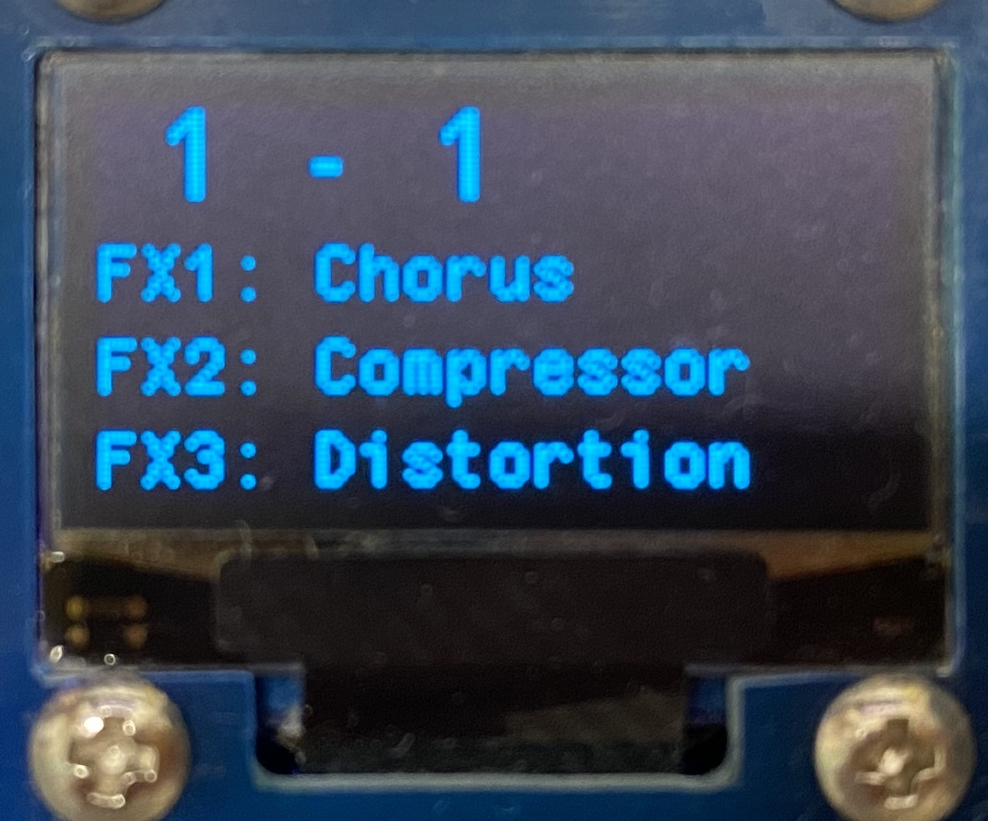 プレイング画面 | パッチ切替 | パッチ切替 | パッチ切替 | パッチ切替 | チューナー画面を表示 | ファクトリーリセット画面を表示 |  |  |  |  | NeoPixelパターン切替 及び隠し機能 | タップ期間設定 | バンクアップ | バンクダウン | パッチエディット画面を表示
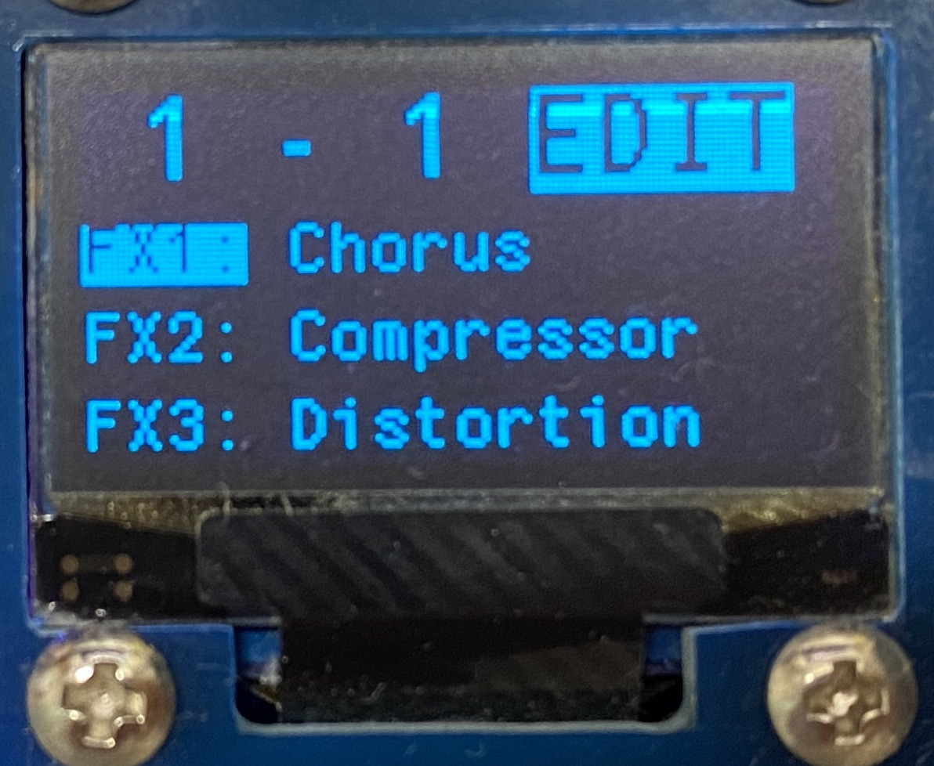 パッチエディット画面 | プレイング画面を開く | プレイング画面を開く | プレイング画面を開く | プレイング画面を開く |  |  | カーソル移動 | エフェクターを変更する |  |  | NeoPixelパターン切替 | タップ期間設定 | カーソル移動 | カーソル移動 | エフェクトエディット画面を開く | プレイング画面を開く
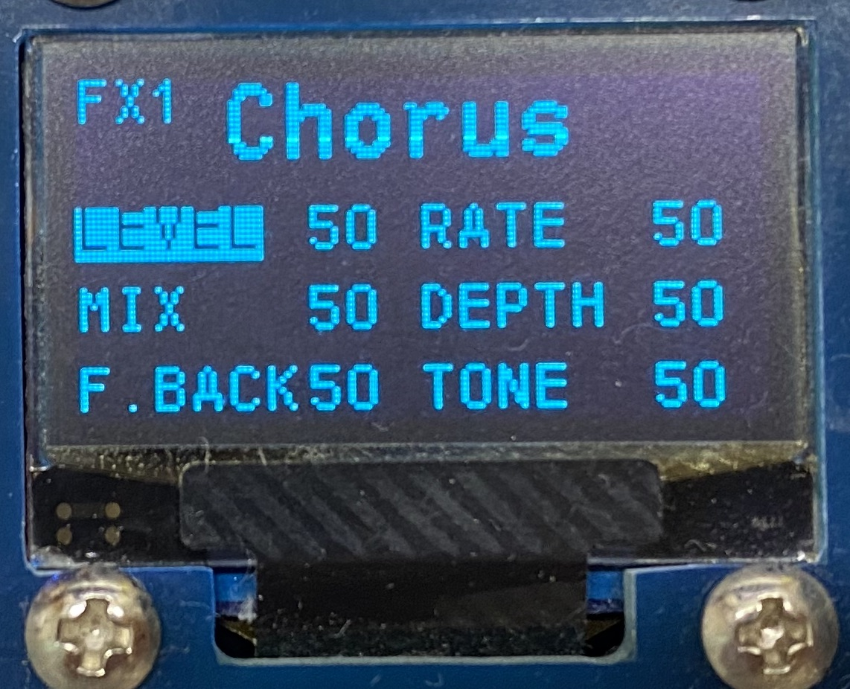 エフェクトエディット画面 | プレイング画面を開く | プレイング画面を開く | プレイング画面を開く | プレイング画面を開く |  |  | カーソル移動 | パラメータ値を変更 | ジャイロアサイン有無を指定 |  | NeoPixelパターン切替 | タップ期間設定 | カーソル移動 | カーソル移動 |  | パッチエディット画面を開く
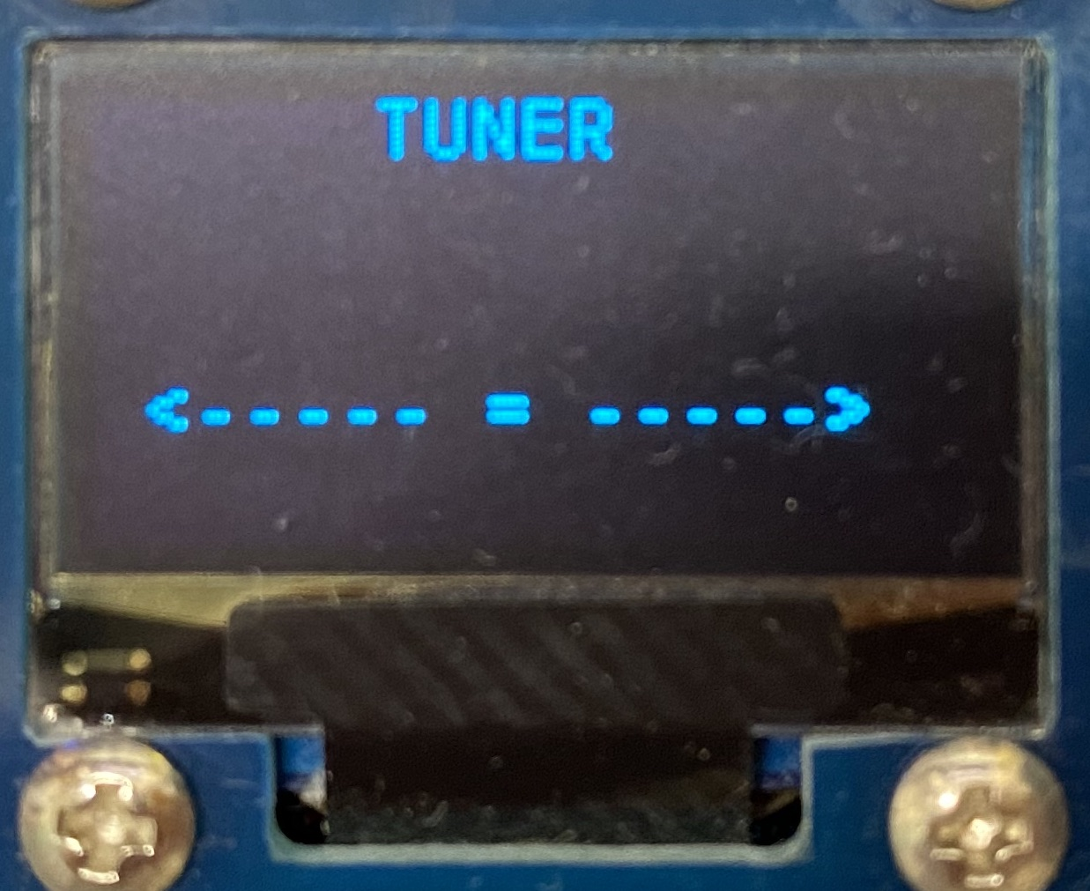 チューナー画面 |  |  |  |  |  |  |  |  |  |  | NeoPixelパターン切替 | タップ期間設定 |  |  | プレイング画面を開く | プレイング画面を開く
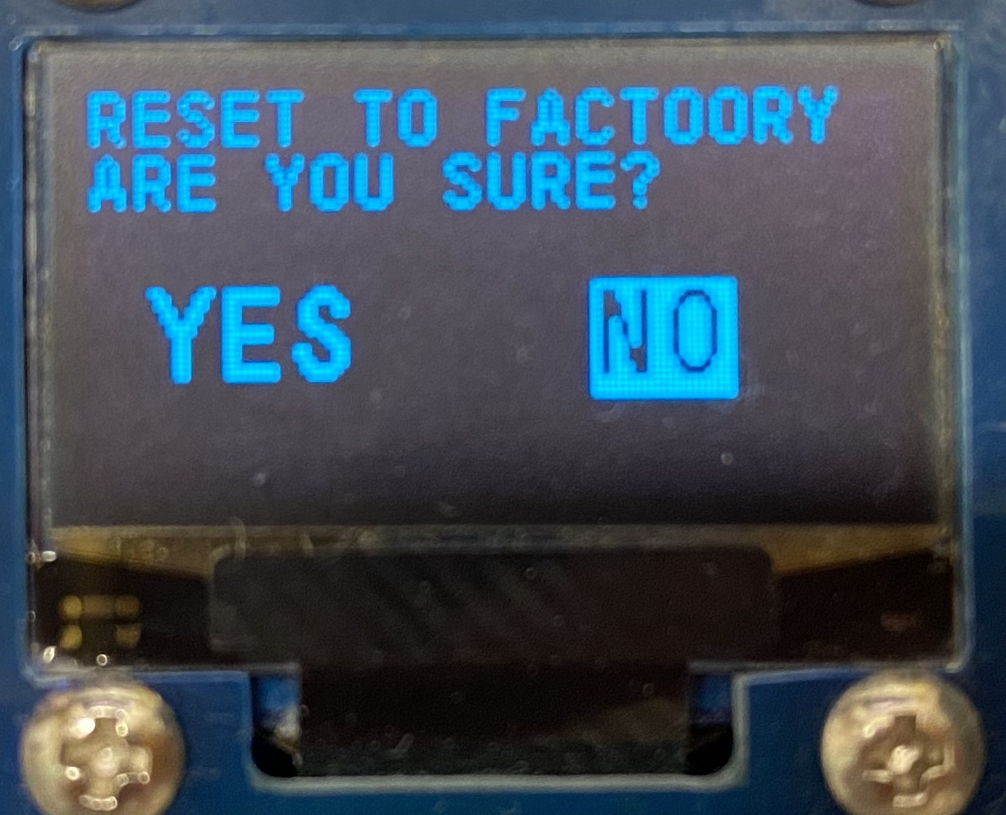 ファクトリーリセット画面 |  |  |  |  |  |  | Yes/No切替 | Yes/No切替 | Yes/No切替 | Yes/No切替 | NeoPixelパターン切替 | タップ期間設定 | Yes/No切替 | Yes/No切替 | Yesのときはファクトリーセット実行 Noのときはプレイング画面を表示 | プレイング画面を開く

